印刷設定
申請関係様式の印刷要領
 |  |  | ※郵送による書類提出の場合

１．申請する各様式の印刷について
 |  | 各様式を印刷するにあたっては、セルの色を印刷しないようお願い致します。

２．設定方法
 |  | ※本ファイルは、セルの色を印刷しないよう設定しています。
 |  | もし、設定が解除されておりましたら、下記の手順を基に設定してください。

 | 【印刷設定の手順】
 |  | 1.印刷するシートを選択し、［ページレイアウト］をクリックします。


 |  | 2.「ページ設定」グループの右下のボタンをクリックします。


 |  | 3.［シート］タブをクリックします。


 |  | 4.［白黒印刷］のチェックボックスをオンにします。


 |  | 5.［OK］ボタンをクリックします。

入力シート
【入力例】
 | セルの色が黄色い部分に入力してください。

基本入力事項 |  |  |  |  |  | ver.1.2 |  | 基本入力事項 |  |  | ver.1.0
申請日 |  |  |  |  |  |  | ←西暦で入力 例：2023/１/1 | 申請日 |  |  | 2023-07-20
事業の名称 |  |  |  |  |  |  | ←例：株式会社〇〇〇本社ビルゼロエミ省エネ事業 | 事業の名称 |  |  | 株式会社〇〇〇本社ビルゼロエミ省エネ事業
※申請者の項目について、商業・法人登記簿謄本（個人事業主の場合は開業届）の記載内容と一致すること。 |  |  |  |  |  |  |  | ※申請者の項目について、商業・法人登記簿謄本（個人事業主の場合は開業届）の記載内容と一致すること。
助成対象事業者 | 名称 | フリガナ |  |  |  |  |  | 助成対象事業者 | 名称 | フリガナ | カブシキガイシャ〇〇〇
 |  | 会社名 |  |  |  |  |  |  |  | 会社名 | 株式会社〇〇〇
 | 登記された 本社住所 | 〒 |  |  |  |  |  |  | 登記された 本社住所 | 〒 | 000-0000
 |  | 住所 |  |  |  |  |  |  |  | 住所 | 東京都●●区▲▲ ◆－◆－◆ ■■ビル▼階
 | 代表者 | 役職 |  |  |  |  |  |  | 代表者 | 役職 | 代表取締役
 |  | フリガナ |  |  |  |  |  |  |  | フリガナ | 〇〇 ●●
 |  | 氏名 |  |  |  |  |  |  |  | 氏名 | 〇〇 ●●
 | 担当者連絡先 ※公社からの照会や指示等の連絡をする際に、窓口となる担当者を入力 (部署名・氏名については、代表者と同一の場合は記載不要) | 部署名 |  |  |  |  |  |  | 担当者連絡先 ※公社からの照会や指示等の連絡をする際に、窓口となる担当者を入力 (部署名・氏名については、代表者と同一の場合は記載不要) | 部署名 | 総務課
 |  | フリガナ |  |  |  |  |  |  |  | フリガナ | 〇〇 ●●
 |  | 氏名 |  |  |  |  |  |  |  | 氏名 | 〇〇 ●●
 |  | 電話番号 |  |  |  |  |  |  |  | 電話番号 | 00-0000-0000
 |  | 携帯電話 |  |  |  |  |  |  |  | 携帯電話 | 090-0000-0000
 |  | E-mail |  |  |  |  |  |  |  | E-mail | 0000-abc@XXXX.ne.jp
 | 備考 | ※特記事項がある場合に記入 |  |  |  |  |  |  | 備考 | ※特記事項がある場合に記入
共同申請者 | 名称 | フリガナ |  |  |  |  |  | 共同申請者 | 名称 | フリガナ
 |  | 会社名 |  |  |  |  |  |  |  | 会社名
 | 登記された 本社住所 | 〒 |  |  |  |  |  |  | 登記された 本社住所 | 〒
 |  | 住所 |  |  |  |  |  |  |  | 住所
 | 代表者 | 役職 |  |  |  |  |  |  | 代表者 | 役職
 |  | フリガナ |  |  |  |  |  |  |  | フリガナ
 |  | 氏名 |  |  |  |  |  |  |  | 氏名
 | 担当者連絡先 ※公社からの照会や指示等の連絡をする際に、窓口となる担当者を入力 (部署名・氏名については、代表者と同一の場合は記載不要) | 部署名 |  |  |  |  |  |  | 担当者連絡先 ※公社からの照会や指示等の連絡をする際に、窓口となる担当者を入力 (部署名・氏名については、代表者と同一の場合は記載不要) | 部署名
 |  | フリガナ |  |  |  |  |  |  |  | フリガナ
 |  | 氏名 |  |  |  |  |  |  |  | 氏名
 |  | 電話番号 |  |  |  |  |  |  |  | 電話番号
 |  | 携帯電話 |  |  |  |  |  |  |  | 携帯電話
 |  | E-mail |  |  |  |  |  |  |  | E-mail
 | 備考 | ※特記事項がある場合に記入 |  |  |  |  |  |  | 備考 | ※特記事項がある場合に記入
手続代行者 | 名称 | フリガナ |  |  |  |  |  | 手続代行者 | 名称 | フリガナ | カブシキガイシャ〇〇〇
 |  | 会社名 |  |  |  |  |  |  |  | 会社名 | 株式会社〇〇〇
 | 登記された 本社住所 | 〒 |  |  |  |  |  |  | 登記された 本社住所 | 〒 | 000-0000
 |  | 住所 |  |  |  |  |  |  |  | 住所 | 東京都●●区▲▲ ◆－◆－◆ ■■ビル▼階
 | 代表者 | 役職 |  |  |  |  |  |  | 代表者 | 役職 | 代表取締役
 |  | フリガナ |  |  |  |  |  |  |  | フリガナ | 〇〇 ●●
 |  | 氏名 |  |  |  |  |  |  |  | 氏名 | 〇〇 ●●
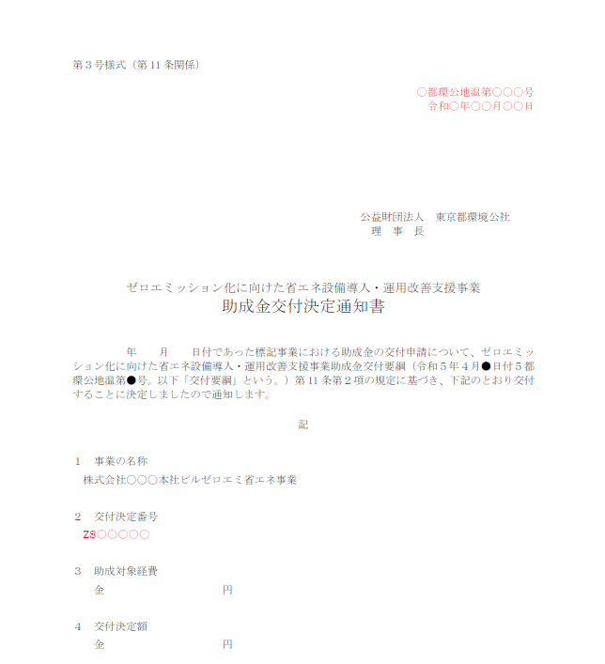
 | 担当者連絡先 ※公社からの照会や指示等の連絡をする際に、窓口となる担当者を入力 (部署名・氏名については、代表者と同一の場合は記載不要) | 部署名 |  |  |  |  |  |  | 担当者連絡先 ※公社からの照会や指示等の連絡をする際に、窓口となる担当者を入力 (部署名・氏名については、代表者と同一の場合は記載不要) | 部署名 | 総務課
 |  | フリガナ |  |  |  |  |  |  |  | フリガナ | 〇〇 ●●
 |  | 氏名 |  |  |  |  |  |  |  | 氏名 | 〇〇 ●●
 |  | 電話番号 |  |  |  |  |  |  |  | 電話番号 | 00-0000-0000
 |  | 携帯電話 |  |  |  |  |  |  |  | 携帯電話 | 090-0000-0000
 |  | E-mail |  |  |  |  |  |  |  | E-mail | 0000-abc@XXXX.ne.jp
 | 備考 | ※特記事項がある場合に記入 |  |  |  |  |  |  | 備考 | ※特記事項がある場合に記入
設置場所 | 事業所の名称 |  |  |  |  |  |  | 設置場所 | 事業所の名称 |  | 株式会社〇〇〇本社ビル
 | 〒 |  |  |  |  |  |  |  | 〒 |  | 000-0000
 | 住所（東京都） |  |  |  |  |  |  |  | 住所（東京都） |  | 東京都●●区▲▲ ◆－◆－◆ ■■ビル▼階

※交付決定通知書を参照 |  |  |  |  |  |  |  | ※交付決定通知書を参照
通知文書番号 |  |  | 都環公地温第 |  |  | 号 |  | 通知文書番号 |  | 〇 | 都環公地温第 |  |  | 〇○○ |  | 号
交付決定日 |  | 令和 |  | 年 | 月 | 日 |  | 交付決定日 |  | 令和 | 〇 | 年 | 〇 | 月 | 〇 | 日
交付決定番号 |  |  |  |  |  |  |  | 交付決定番号 |  | ZS○○○○〇

第8号様式
 | 色のセルに入力してください。
 | 色のセルは入力シートに入力してください。
【入力例】
第８号様式（第18条関係） |  |  | 年 月 日 | 第８号様式（第18条関係） |  |  |  |  | 2023-07-20

 | 公益財団法人東京都環境公社 |  |  |  | 公益財団法人東京都環境公社
 | 理事長 殿 |  |  |  | 理事長 殿
◇ 部分と下記のシートにご入力ください。
・入力シート
 |  | （助成対象事業者） |  |  |  |  | （助成対象事業者）
 |  | 住所 |  |  |  |  | 住所 | 000-0000 東京都●●区▲▲ ◆－◆－◆ ■■ビル▼階
 |  | 名称 |  |  |  |  | 名称 | 株式会社〇〇〇
 |  | 代表者 |  |  |  |  | 代表者 | 代表取締役 〇〇 ●●
 |  | 担当者 |  |  |  |  | 担当者 | 総務課 〇〇 ●●

 |  | （共同申請者） |  |  |  |  | （共同申請者）
 |  | 住所 |  |  |  |  | 住所
 |  | 名称 |  |  |  |  | 名称
 |  | 代表者 |  |  |  |  | 代表者
 |  | 担当者 |  |  |  |  | 担当者

 |  | （手続代行者） |  |  |  |  | （手続代行者）
 |  | 住所 |  |  |  |  | 住所 | 000-0000 東京都●●区▲▲ ◆－◆－◆ ■■ビル▼階
 |  | 名称 |  |  |  |  | 名称 | 株式会社〇〇〇
 |  | 代表者 |  |  |  |  | 代表者 | 代表取締役 〇〇 ●●
 |  | 担当者 |  |  |  |  | 担当者 | 総務課 〇〇 ●●

 | 助成事業計画変更申請書 |  |  |  | 助成事業計画変更申請書

 | 令和 年 月 日付 都環公地温第 号をもって交付決定した事業について、ゼロエミッション化に向けた省エネ設備導入・運用改善支援事業助成金交付要綱（令和５年４月４日付５都環公地温第292号）第18条第１項の規定に基づき、助成事業計画変更を申請します。 |  |  |  | 令和〇年〇月〇日付〇都環公地温第〇○○号をもって交付決定した事業について、ゼロエミッション化に向けた省エネ設備導入・運用改善支援事業助成金交付要綱（令和５年４月４日付５都環公地温第292号）第18条第１項の規定に基づき、助成事業計画変更を申請します。
 | 記 |  |  |  | 記
 | 交付決定番号 |  |  |  | 交付決定番号 | ZS○○○○〇
 | 事業の名称 |  |  |  | 事業の名称 | 株式会社〇〇〇本社ビルゼロエミ省エネ事業
 | 事業所の名称 |  |  |  | 事業所の名称 | 株式会社〇〇〇本社ビル
 | 変更の内容 |  |  |  | 変更の内容 | 空調設備の機種変更
 | 変更の理由 |  |  |  | 変更の理由 | 完了届提出期限に間に合わないため。
 | 変更による影響 |  |  |  | 変更による影響 | 対象経費の変更

 | 備考 |  |  |  | 備考

